Sheet1
위 치 도

설치위치 : 하리면 은산2리 경로당 앞 내리막길(하리면 은산리 372-2번지)
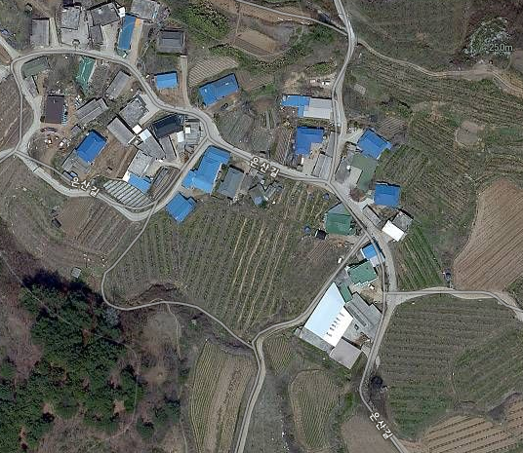

CCTV설치위치

